行政事業レビューシート
 |  |  |  |  |  |  |  |  |  |  |  |  |  |  |  |  |  |  |  |  |  | 事業番号 |  |  |  |  |  | 0094
平成２７年度行政事業レビューシート |  |  |  |  |  |  |  |  |  |  |  |  |  |  |  |  |  |  |  |  | （ | 復興庁 |  |  |  |  |  |  |  |  | ）
事業名 |  |  |  | 社会福祉施設等施設整備 |  |  |  |  |  |  |  |  |  | 担当部局庁 |  |  |  | 復興庁 |  |  |  |  |  |  |  | 作成責任者
終了年度未定
事業開始年度 |  |  |  | 平成２５年度 |  |  | 事業終了 （予定）年度 |  |  |  |  |  |  | 担当課室 |  |  |  | 統括官付参事官（予算・会計担当） |  |  |  |  |  |  |  | 参事官 小瀬 達之
会計区分 |  |  |  | 東日本大震災復興特別会計 |  |  |  |  |  |  |  |  |  | 政策・施策名 |  |  |  | 政策：復興施策の推進 施策：東日本大震災からの復興に係る施策の推進
根拠法令 （具体的な 条項も記載） |  |  |  | - |  |  |  |  |  |  |  |  |  | 関係する計画、通知等 |  |  |  | 社会福祉施設等災害復旧費の国庫補助について（平成24年11月19日厚生労働省発社援1119第3号厚生労働事務次官通知）
主要政策・施策 |  |  |  | 障害者施策 |  |  |  |  |  |  |  |  |  | 主要経費 |  |  |  | 公共事業
事業の目的 （目指す姿を簡潔に。3行程度以内） |  |  |  | 東日本大震災を受け、被災した障害者施設等の復旧事業について、実地調査を行い被害額を確定した上で、その復旧に要する経費の一部を助成することにより、災害の速やかな復旧を図り、もって施設入所者等の福祉を確保することを目的とする。
事業概要 （5行程度以内。別添可） |  |  |  | 東日本大震災により被災した障害者施設等を復旧しようとする場合、復旧に要する費用の３分の２を補助する。（通常の２分の１から嵩上げ）
実施方法 |  |  |  | 補助
予算額・ 執行額 （単位:百万円） |  |  |  |  |  |  |  | 24年度 |  |  |  | 25年度 |  |  |  |  | 26年度 |  |  |  |  |  | 27年度 |  |  |  | 28年度要求
 |  |  |  | 予算の状況 | 当初予算 |  |  | - |  |  |  | 732 |  |  |  |  | 700 |  |  |  |  |  | 630 |  |  |  | 2,469
 |  |  |  |  | 補正予算 |  |  | - |  |  |  | - |  |  |  |  | - |  |  |  |  |  | -
 |  |  |  |  | 前年度から繰越し |  |  | - |  |  |  | - |  |  |  |  | 620 |  |  |  |  |  | 1,304
 |  |  |  |  | 翌年度へ繰越し |  |  | - |  |  |  | ▲ 620 |  |  |  |  | ▲ 1,304 |  |  |  |  |  | -
 |  |  |  |  | 予備費等 |  |  | - |  |  |  | - |  |  |  |  | 95 |  |  |  |  |  | -
 |  |  |  |  | 計 |  |  | 0 |  |  |  | 112 |  |  |  |  | 111 |  |  |  |  |  | 1,934 |  |  |  | 2,469
 |  |  |  | 執行額 |  |  |  | - |  |  |  | 0 |  |  |  |  | 111
 |  |  |  | 執行率（％） |  |  |  | - |  |  |  | 0% |  |  |  |  | 100%
成果目標及び成果実績 （アウトカム） |  |  |  | 定量的な成果目標 |  |  |  | 成果指標 |  |  |  |  |  |  | 単位 |  |  | 24年度 |  |  |  | 25年度 |  |  | 26年度 |  |  | 目標最終年度
 |  |  |  |  |  |  |  |  |  |  |  |  |  |  |  |  |  |  |  |  |  |  |  |  |  |  |  |  | - | 年度
 |  |  |  | 復旧予定施設数（311）全ての復旧 |  |  |  | 復旧が完了した事業所数 |  |  |  |  |  | 成果実績 | 件 |  |  | - |  |  |  | 283 |  |  | 286
 |  |  |  |  |  |  |  |  |  |  |  |  |  | 目標値 | 件 |  |  | - |  |  |  | 311 |  |  | 311 |  |  | 311
 |  |  |  |  |  |  |  |  |  |  |  |  |  | 達成度 | ％ |  |  | - |  |  |  | 91 |  |  | 93
活動指標及び活動実績 （アウトプット） |  |  |  | 活動指標 |  |  |  |  |  |  |  |  |  |  | 単位 |  |  | 24年度 |  |  |  | 25年度 |  |  | 26年度 |  |  | 27年度活動見込
 |  |  |  | 本事業による支援件数 |  |  |  |  |  |  |  |  |  | 活動実績 | 件 |  |  | - |  |  |  | 2 |  |  | 3
 |  |  |  |  |  |  |  |  |  |  |  |  |  | 当初見込み | 件 |  |  | - |  |  |  | 2 |  |  | 3 |  |  | 3
単位当たり コスト |  |  |  | 算出根拠 |  |  |  |  |  |  |  |  |  |  | 単位 |  |  | 24年度 |  |  |  | 25年度 |  |  | 26年度 |  |  | 27年度見込
 |  |  |  | 平成26年度社会福祉施設等災害復旧費補助金交付決定額（Ｘ）／平成25年度整備件数（Ｙ） ※激甚特別援助額（839千円）を除く |  |  |  |  |  |  |  |  |  | 単位当たり コスト | 百万円 |  |  | - |  |  |  | 310 |  |  | 265 |  |  | -
 |  |  |  |  |  |  |  |  |  |  |  |  |  | 計算式 | Ｘ/Ｙ |  |  | - |  |  |  | 620/2 |  |  | 794/3 |  |  | -
平成27・28年度予算内訳（単位：百万円） |  | 費 目 |  |  |  | 27年度当初予算 |  |  |  | 28年度要求 |  |  | 主な増減理由
 |  | 工事費 |  |  |  | 630 |  |  |  | 2,469 |  |  | 被災自治体の要望額を反映。

 |  | 計 |  |  |  | 630 |  |  |  | 2,469

事業所管部局による点検・改善
 |  | 項 目 |  |  |  |  |  |  |  |  |  |  |  |  |  |  | 評 価 |  | 評価に関する説明
国費投入の必要性 |  | 事業の目的は国民や社会のニーズを的確に反映しているか。 |  |  |  |  |  |  |  |  |  |  |  |  |  |  | ○ |  | 東日本大震災により被災した施設原形復旧にかかる経費の補助は、施設管理者の財政負担や公共の福祉に与える障害から国民のニーズの高い事業である。
 |  | 地方自治体、民間等に委ねることができない事業なのか。 |  |  |  |  |  |  |  |  |  |  |  |  |  |  | ○ |  | 地方自治体や社会福祉法人等が設置した施設が被災した場合に補助を行うものであり、国が支援する必要がある。
 |  | 政策目的の達成手段として必要かつ適切な事業か。政策体系の中で優先度の高い事業か。 |  |  |  |  |  |  |  |  |  |  |  |  |  |  | ○ |  | 被災した障害者施設等の事業再開に必要な費用を補助するものであるため、優先度の高い事業である。
事業の効率性 |  | 競争性が確保されているなど支出先の選定は妥当か。 |  |  |  |  |  |  |  |  |  |  |  |  |  |  | ○ |  | 協議書の提出のあった被災施設に対する実地調査を行うことにより、支出先を決定しており、妥当である。
 |  | 受益者との負担関係は妥当であるか。 |  |  |  |  |  |  |  |  |  |  |  |  |  |  | ○ |  | 交付要綱等により補助対象や補助率を規定し、施設の設置者にも負担を求めており、妥当である。
 |  | 単位当たりコスト等の水準は妥当か。 |  |  |  |  |  |  |  |  |  |  |  |  |  |  | ‐ |  | 被害状況により異なるため、単位当たりのコストの水準については一概に判断することはできない。
 |  | 資金の流れの中間段階での支出は合理的なものとなっているか。 |  |  |  |  |  |  |  |  |  |  |  |  |  |  | ‐ |  | -
 |  | 費目・使途が事業目的に即し真に必要なものに限定されているか。 |  |  |  |  |  |  |  |  |  |  |  |  |  |  | ○ |  | 老朽化や、管理怠慢等の災害箇所以外の整備は査定により対象外とし、災害復旧に必要な整備に限定しており、真に必要なものに限定している。
 |  | 不用率が大きい場合、その理由は妥当か。（理由を右に記載） |  |  |  |  |  |  |  |  |  |  |  |  |  |  | ‐
 |  | その他コスト削減や効率化に向けた工夫は行われているか |  |  |  |  |  |  |  |  |  |  |  |  |  |  | ‐ |  | -
事業の有効性 |  | 成果実績は成果目標に見合ったものとなっているか |  |  |  |  |  |  |  |  |  |  |  |  |  |  | ○ |  | -
 |  | 事業実施に当たって他の手段・方法等が考えられる場合、それと比較してより効果的あるいは低コストで実施できているか。 |  |  |  |  |  |  |  |  |  |  |  |  |  |  | ○ |  | 災害復旧に要する経費の補助であり、被災地にとって有効な手段となっている。
 |  | 活動実績は見込みに見合ったものであるか。 |  |  |  |  |  |  |  |  |  |  |  |  |  |  | ‐ |  | -
 |  | 整備された施設や成果物は十分に活用されているか。 |  |  |  |  |  |  |  |  |  |  |  |  |  |  | ○ |  | 震災以前に使用されていた施設の復旧にかかる経費であるため、整備された施設は十分に活用されている。
関連事業 |  | 関連する事業がある場合、他部局・他府省等と適切な役割分担を行っているか。（役割分担の具体的な内容を各事業の右に記載） |  |  |  |  |  |  |  |  |  |  |  |  |  |  | ‐
 |  | 所管府省・部局名 |  |  |  |  |  | 事業番号 |  |  | 事業名
 |  | - |  |  |  |  |  | - |  |  | -
 |  | - |  |  |  |  |  | - |  |  | -
点検・改善結果 |  | 点検結果 |  | 東日本大震災で被災した障害者施設等の復旧については、昨年交付したことにより残り25件であり、着実に復旧が進んでいる。 しかし、復興計画の遅れなどにより復旧できなかった施設も残されており、これらの施設に対する補助を適切に行うことが課題として上げられる。 また、27年度以降の災害復旧の単位当たりのコストが大きくなることが見込まれている。
 |  | 改善の 方向性 |  | 残りの復旧予定施設の速やかな復旧を図り、持って施設利用者の福祉を確保するために、本事業の適正な実施に努める。 また、復旧コストの増加については復旧は進むにつれ全面建て替えなどの大規模な案件が中心となることが理由の一つとして挙げられるが、今後被災施設から報告があった被害額を元に実地調査を行い、適正な執行に努める。
外部有識者の所見
点検対象外
行政事業レビュー推進チームの所見
現状通り |  |  | 社会福祉施設等を災害復旧することは必要性の高い事業である。引き続き効率性に留意しつつ予算の執行を進めること。 なお、震災発生直後と比較した状況の変化を踏まえ、事業の終期について検討を行うこと。
所見を踏まえた改善点/概算要求における反映状況
現状通り |  |  | 引き続き効率的・効果的な予算の執行に努めていく。
備考

関連する過去のレビューシートの事業番号
平成22年度 |  |  |  | - |  |  |  |  | 平成23年度 |  |  | - |  |  |  |  |  |  | 平成24年度 |  |  |  |  | 47-2
平成25年度 |  |  |  | 070 |  |  |  |  | 平成26年度 |  |  | 094
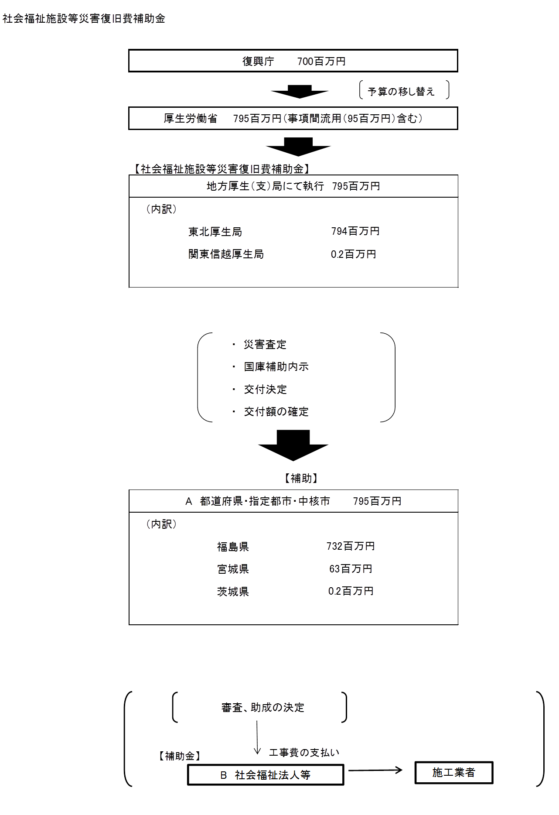
資金の流れ （資金の受け取り先が何を行っているかについて補足する）（単位：百万円） |  |  |  | ※平成26年度実績を記入。執行実績がない新規事業、新規要求事業については現時点で予定やイメージを記入。

費目・使途 （「資金の流れ」においてブロックごとに最大の金額が支出されている者について記載する。費目と使途の双方で実情が分かるように記載） |  |  |  | A.福島県 |  |  |  |  |  |  |  |  |  |  |  | E.
 |  |  |  | 費 目 |  | 使 途 |  |  |  |  |  |  |  | 金 額 (百万円） |  | 費 目 |  |  |  | 使 途 |  |  |  |  |  |  |  |  | 金 額 (百万円）
 |  |  |  | 工事費 |  | （福）友愛会の復旧事業に係る補助 |  |  |  |  |  |  |  | 677
 |  |  |  | 工事費 |  | （福）友愛会の復旧事業に係る補助 |  |  |  |  |  |  |  | 55

 |  |  |  | 計 |  |  |  |  |  |  |  |  |  | 732 |  | 計 |  |  |  |  |  |  |  |  |  |  |  |  | 0
 |  |  |  | B.社会福祉法人等 |  |  |  |  |  |  |  |  |  |  |  | F.
 |  |  |  | 費 目 |  | 使 途 |  |  |  |  |  |  |  | 金 額 (百万円） |  | 費 目 |  |  |  | 使 途 |  |  |  |  |  |  |  |  | 金 額 (百万円）
 |  |  |  | 工事費 |  | 移転工事 |  |  |  |  |  |  |  | 677

 |  |  |  | 計 |  |  |  |  |  |  |  |  |  | 677 |  | 計 |  |  |  |  |  |  |  |  |  |  |  |  | 0
 |  |  |  | C. |  |  |  |  |  |  |  |  |  |  |  | G.
 |  |  |  | 費 目 |  | 使 途 |  |  |  |  |  |  |  | 金 額 (百万円） |  | 費 目 |  |  |  | 使 途 |  |  |  |  |  |  |  |  | 金 額 (百万円）

 |  |  |  | 計 |  |  |  |  |  |  |  |  |  | 0 |  | 計 |  |  |  |  |  |  |  |  |  |  |  |  | 0
 |  |  |  | D. |  |  |  |  |  |  |  |  |  |  |  | H.
 |  |  |  | 費 目 |  | 使 途 |  |  |  |  |  |  |  | 金 額 (百万円） |  | 費 目 |  |  |  | 使 途 |  |  |  |  |  |  |  |  | 金 額 (百万円）

 |  |  |  | 計 |  |  |  |  |  |  |  |  |  | 0 |  | 計 |  |  |  |  |  |  |  |  |  |  |  |  | 0

 | 支出先上位１０者リスト
 | A.
 |  | 支 出 先 |  |  |  |  | 業 務 概 要 |  |  |  |  |  |  |  |  |  |  |  |  |  |  |  | 支 出 額 （百万円） |  |  | 入札者数 |  |  | 落札率
1 |  | 福島県 |  |  |  |  | 東日本大震災を受け、被災した障害者施設等の復旧事業について、実地調査を行い被害額の確定した上でその復旧に要する経費の一部を補助する。 |  |  |  |  |  |  |  |  |  |  |  |  |  |  |  | 731 |  |  | - |  |  | -
2 |  | 宮城県 |  |  |  |  | 東日本大震災を受け、被災した障害者施設等の復旧事業について、実地長を行い被害額を確定した上でその復旧に要する経費の一部を補助する。 |  |  |  |  |  |  |  |  |  |  |  |  |  |  |  | 63 |  |  | - |  |  | -
3 |  | 茨城県 |  |  |  |  | 東日本大震災を受け、被災した障害者施設等の復旧事業について、実地調査を行い被害額の確定した上でその復旧に要する経費の一部を補助する。 |  |  |  |  |  |  |  |  |  |  |  |  |  |  |  | 0 |  |  | - |  |  | -

 | B
 |  | 支 出 先 |  |  |  |  | 業 務 概 要 |  |  |  |  |  |  |  |  |  |  |  |  |  |  |  | 支 出 額 （百万円） |  |  | 入札者数 |  |  | 落札率
1 |  | 社会福祉法人友愛会 |  |  |  |  | 社会福祉法人友愛会が行う災害復旧事業 |  |  |  |  |  |  |  |  |  |  |  |  |  |  |  | 677 |  |  | - |  |  | -
2 |  | 社会福祉法人友愛会 |  |  |  |  | 社会福祉法人友愛会が行う災害復旧事業 |  |  |  |  |  |  |  |  |  |  |  |  |  |  |  | 55 |  |  | - |  |  | -

